2
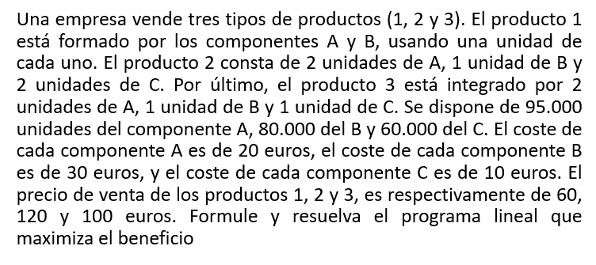

Cj | 10 | 30 | 20 | 0 | 0 | 0
Variables básicas | x1 | x2 | x3 | S1 | S2 | S3 | Solución
S1 | 1 | 2 | 2 | 1 | 0 | 0 | 95000
S2 | 1 | 1 | 1 | 0 | 1 | 0 | 80000
S3 | 0 | 2 | 1 | 0 | 0 | 1 | 60000
Z | -10 | -30 | -20 | 0 | 0 | 0 | 0

Cj | 10 | 30 | 20 | 0 | 0 | 0
Variables básicas | x1 | x2 | x3 | S1 | S2 | S3 | Solución
S1 | 1 | 2 | 2 | 1 | 0 | 0 | 95000 | 47500
S2 | 1 | 1 | 1 | 0 | 1 | 0 | 80000 | 80000
X2 | 0 | 2 | 1 | 0 | 0 | 1 | 60000 | 30000
Z | -10 | -30 | -20 | 0 | 0 | 0 | 0

Cj | 10 | 30 | 20 | 0 | 0 | 0
Variables básicas | x1 | x2 | x3 | S1 | S2 | S3 | Solución
S1 | 1 | 2 | 2 | 1 | 0 | 0 | 95000
S2 | 1 | 1 | 1 | 0 | 1 | 0 | 80000
X2 | 0 | 1 | 1/2 | 0 | 0 | 1/2 | 30000 | R3/2
Z | -10 | -30 | -20 | 0 | 0 | 0 | 0

Cj | 10 | 30 | 20 | 0 | 0 | 0
Variables básicas | x1 | x2 | x3 | S1 | S2 | S3 | Solución
S1 | 1 | 0 | 1 | 1 | 0 | -1 | 35000 | R1-2*R3
S2 | 1 | 0 | 1/2 | 0 | 1 | -1/2 | 50000 | R2-R3
X2 | 0 | 1 | 1/2 | 0 | 0 | 1/2 | 30000
Z | -10 | 0 | -5 | 0 | 0 | 15 | 900000 | R4+30*R3

segunda iteración

Cj | 10 | 30 | 20 | 0 | 0 | 0
Variables básicas | x1 | x2 | x3 | S1 | S2 | S3 | Solución
X1 | 1 | 0 | 1 | 1 | 0 | -1 | 35000 | 35000
S2 | 1 | 0 | 1/2 | 0 | 1 | -1/2 | 50000 | 50000
X2 | 0 | 1 | 1/2 | 0 | 0 | 1/2 | 30000 | indet
Z | -10 | 0 | -5 | 0 | 0 | 15 | 900000

Cj | 10 | 30 | 20 | 0 | 0 | 0
Variables básicas | x1 | x2 | x3 | S1 | S2 | S3 | Solución
X1 | 1 | 0 | 1 | 1 | 0 | -1 | 35000
S2 | 0 | 0 | -1/2 | -1 | 1 | 1/2 | 15000 | R2-R1
X2 | 0 | 1 | 1/2 | 0 | 0 | 1/2 | 30000
Z | 0 | 0 | 5 | 10 | 0 | 5 | 1250000 | R4+10*R1

 | Respuesta | X1= 35000 unidades del producto 1
 |  | X2= 30000 unidades del producto 2
 |  | X3 = 0 unidades del producto 3
 |  | Z = 1250000 euros de ganancia

 |  | S2 = 15000 unidades del componente B

